Sheet1
 | 敌人名字 | 外型特点 | 参考图
敌人1 | 僵尸学生 | 年轻男性僵尸，学生打扮，背双肩包，短发
敌人2 | 僵尸男性 | 中年男性僵尸，穿破烂的背心和长裤，短发or秃顶
敌人3 | 僵尸农夫 | 中年男性僵尸，农夫打扮，戴农夫帽，手持铁锹
敌人4 | 僵尸医生 | 年轻男性僵尸，医生打扮，持手术刀，短发
敌人5 | 僵尸主妇 | 中年女性僵尸，家庭主妇打扮，穿围裙，长发
敌人6 | 僵尸OL | 中年女性僵尸，职场正装打扮，齐肩短发
敌人7 | 僵尸贵妇 | 年轻女性僵尸，舞会长裙打扮，长发
敌人8 | 僵尸服务员 | 年轻女性僵尸，餐厅服务员打扮，短发
敌人9 | 僵尸橄榄球员 | 戴头盔穿橄榄球服的男性僵尸，高大魁梧，右肩扛着用来投掷的油桶
敌人10 | 僵尸狙击手 | 特种兵装扮的男性僵尸，手持一把狙击枪
敌人11 | 僵尸防暴警察 | 防暴警察装扮的男性僵尸，戴头盔，手持巨大的防暴盾牌
敌人12 | 僵尸警察 | 警察装扮的男性僵尸，右手持一把手枪
敌人13 | 僵尸巨人 | 外型参考绿巨人的僵尸巨人
敌人14 | 僵尸怪人 | 外型参考弗兰肯斯坦的僵尸怪人
敌人15 | 僵尸护士 | 护士装扮的年轻女性僵尸，带护士帽
敌人16 | 僵尸贝斯手 | 抱着一把贝斯，前卫装扮的男性僵尸
敌人17 | 僵尸屠夫 | 中年男性僵尸，高大魁梧，穿背带裤和白色围裙，左右手各持一把巨大的屠夫菜刀
敌人18 | 僵尸收割者 | 全身罩着黑色长袍，看不到脸，手持长柄镰刀
敌人19 | 僵尸富翁 | 中年男性僵尸，身材肥胖，穿着华丽，戴金表和金项链
敌人20 | 僵尸电锯狂魔 | 男性僵尸，带面具，右手持大型电锯
敌人21 | 僵尸犬 | 身体各处残缺不全的僵尸猎犬 | 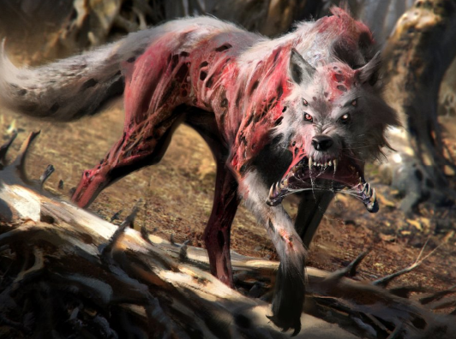
敌人22 | 毒僵尸犬 | 全身散发出绿色毒气的僵尸猎犬 | 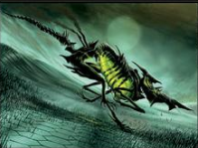
敌人23 | 双头僵尸犬 | 变异的双头僵尸猎犬 | 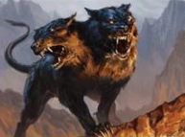
敌人24 | 僵尸蜘蛛 | 脚巨大化的大型僵尸蜘蛛 | 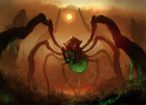
敌人25 | 小僵尸蜘蛛 | 僵尸化的小蜘蛛 | 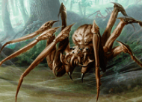
敌人26 | 僵尸沙虫 | 从地面钻出的巨大僵尸沙虫 | 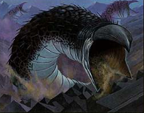
敌人27 | 僵尸蝙蝠 | 僵尸化的大型黑蝙蝠，翅膀上有腐烂的破洞 | 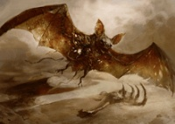
敌人28 | 僵尸蟾蜍 | 僵尸化的巨大蟾蜍，皮肤流出黑色脓液 | 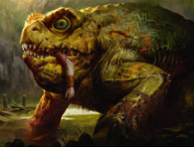
敌人29 | 僵尸毒蝎 | 僵尸化的巨型毒蝎，全身黑化散发毒气，尾刺为红色 | 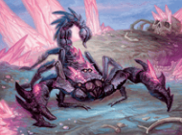
敌人30 | 僵尸毒蛇 | 僵尸化的巨大毒蛇，身体大部分已经腐烂露出骨架 | 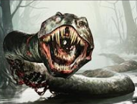
敌人31 | 僵尸黑猫 | 僵尸化的黑猫，通体黑色毛发，眼睛红色 | 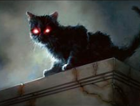
敌人32 | 僵尸马 | 全身腐化，背上插箭，僵尸化的马 | 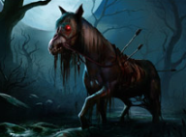
敌人33 | 僵尸老鼠 | 僵尸化的老鼠，身体部分腐烂露出骨架 | 